Brainstorm - Divergeren
Mechanisch |  |  | Hard plastic (HDPE) | 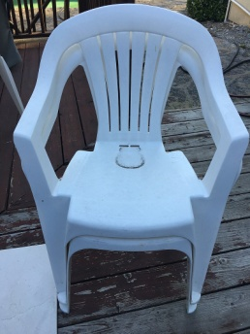 | 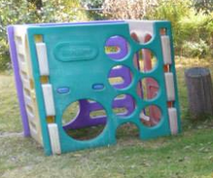
 |  |  | Aluminium-plastic (PE) sandwich == Dibond | 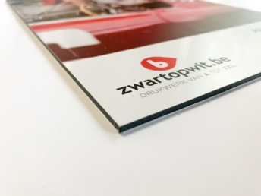 | 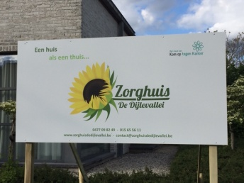
 |  |  | High Pressure Laminate (HPL) == Trespa/Volkern/Arpa/Abet | 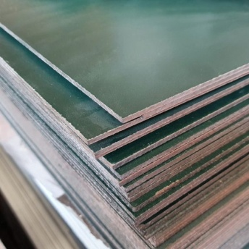 | 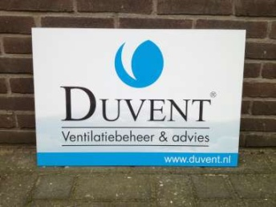
 |  |  | Geschuimd PVC == Forex | 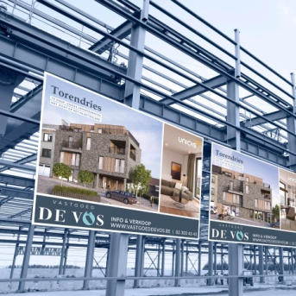 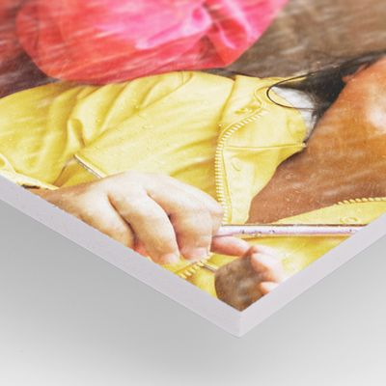
 |  |  | Hout
Info reclameborden |  |  | ???
Elektrisch | Energie opwekken |  | Zonnepaneel | 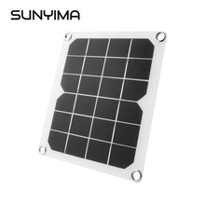 | 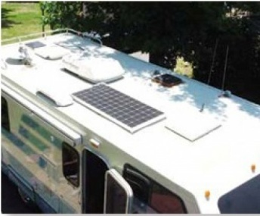
 |  |  | Windmolen | 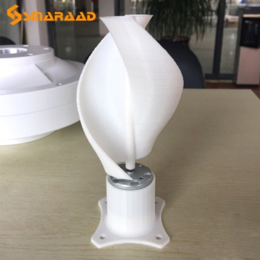 | 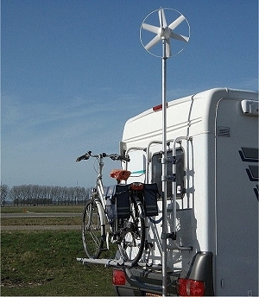
 |  |  | Opwinden | 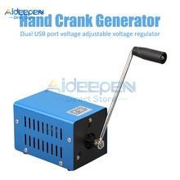 | 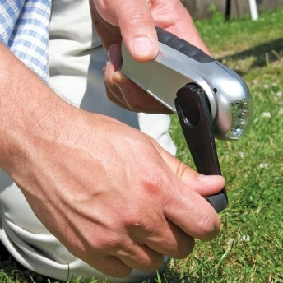
 |  |  | Batterijen handmatig opladen | 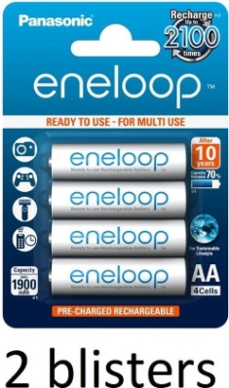 | 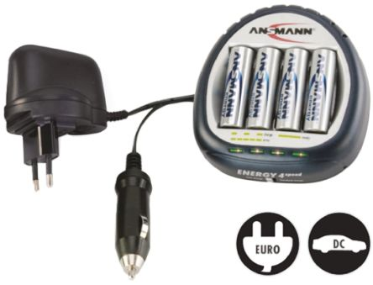
 |  |  | Niet-oplaadbare batterijen | 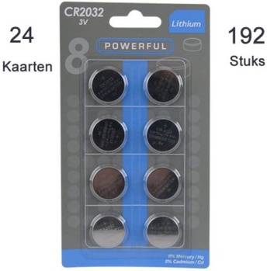 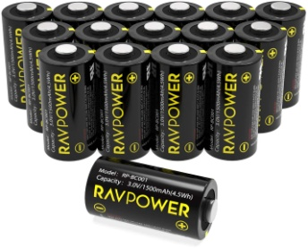
 | Energie opslaan |  | Oplaadbare batterijen (NiMH) |  | 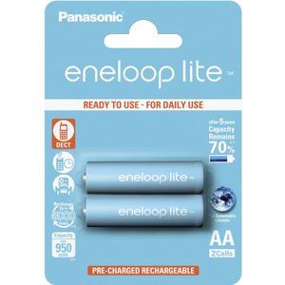 | Battery university: Laden: 0...45 *C Ontladen: -20...65 *C
 |  |  | 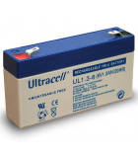 Oplaadbare batterijen (loodaccu) |  |  | Battery university: Laden: -20...50 *C Ontladen: -20...50 *C
 |  |  | 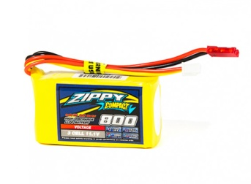 Oplaadbare batterijen (Lithium) | 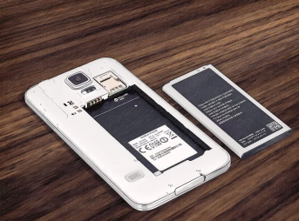 |  | Battery university: Laden: 0...45 *C Ontladen: -20...60 *C
 |  |  | Super-condensators | 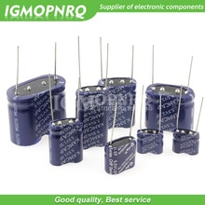
 | Energie verbruiken | Controller | Controller | 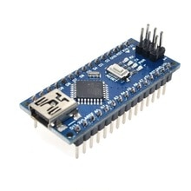 | 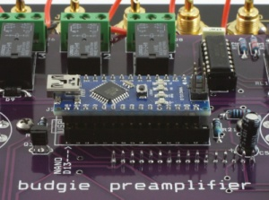
 |  |  | Controller met wifi en bluetooth |  | 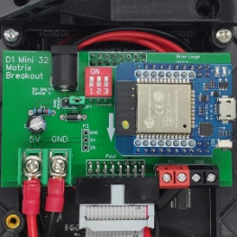
 |  |  | Controller met wifi |  | 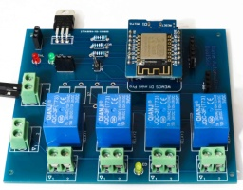
 |  | Sensors | Twee gouden vlakken om tegelijk aan te raken (weerstand)
 |  |  | (bijna) aanraaksensor (capaciteit) | 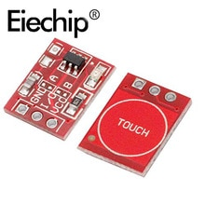 | 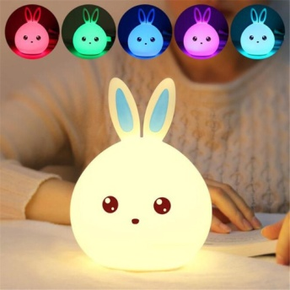
 |  |  | Touchscreen | 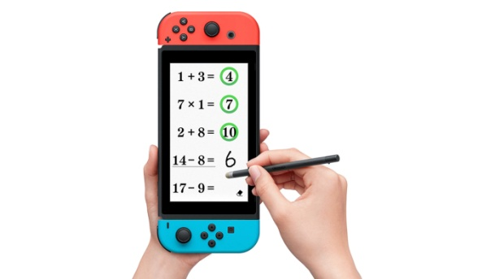
 |  |  | Touchpad | 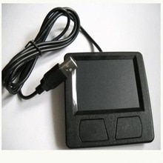 | 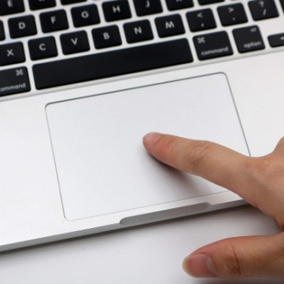
 |  |  | Lichtsensor | 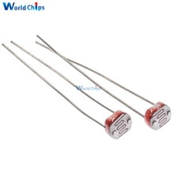 | 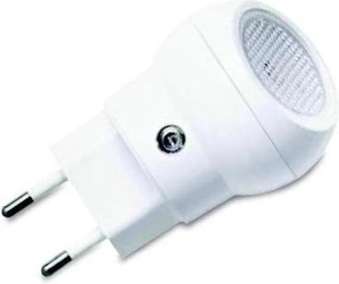
 |  |  | Temperatuursensor | 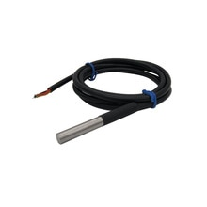 | 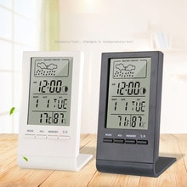
 |  |  | Bewegingssensor (PIR) | 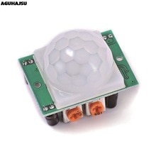 | 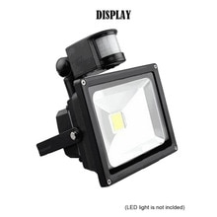
 |  |  | Afstandsmeter (IR) | 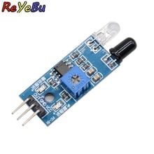 | 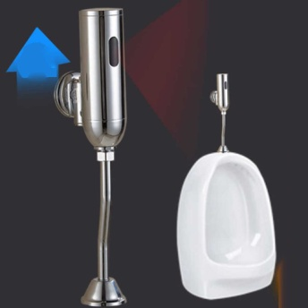
 |  |  | Afstandsmeter (sonar) | 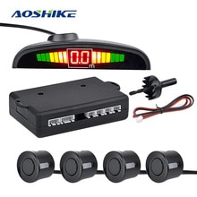 | 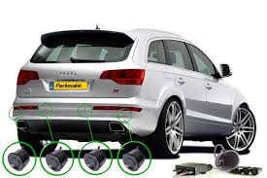
 |  |  | Drukknop | 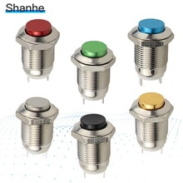 | 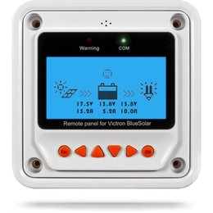
 |  |  | Wip-schakelaar | 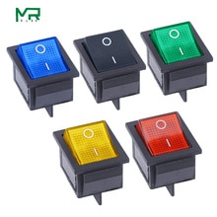
 |  |  | Sleutel-schakelaar | 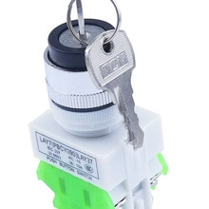 | 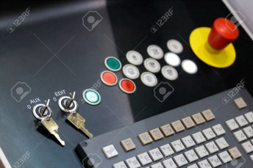
 |  |  | Meer-standen-schakelaar | 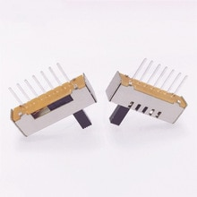 | 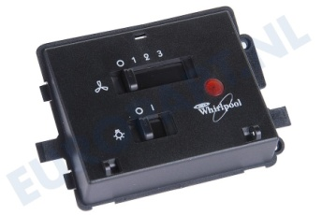
 |  |  | Joystick | 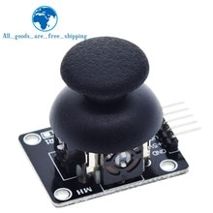 | 
 |  |  | Laserstraal onderbreken | 
 |  |  | IR onderbreken |  | 
 |  |  | Toetsenbord cijfers |  | 
 |  |  | Toetsenbord letters |  | 
 |  |  | Schud-sensor |  | 
 |  |  | Kantel-sensor | 
 |  |  | Acceleratie-sensor |  | 
 |  |  | Kompas (magnetisch veld) |  | 
 |  |  | Magneet-sensor (reed) |  | 
 |  |  | Geluid-sensor (microfoon) |  | 
 |  |  | Regen-sensor | 
 |  |  | Grond-vochtigheidssensor | 
 |  |  | Waterniveau-sensor |  | 
 |  |  | Luchtvochtigheid-sensor | 
 |  |  | Draaiknop zonder einde | 
 |  |  | Draaiknop met einde | 
 |  |  | Schuifknop |  | 
 |  |  | (IR) afstandsbediening |  | 
 |  |  | RFID tag |  | 
 |  | Actuators | Motor |  | 
 |  |  | LED |  | 
 |  |  | Laser |  | 
 |  |  | Buzzer |  | 
 |  |  | Luidspreker |  | 
 |  |  | Tekstscherm (LCD) | 
 |  |  | Kleurenscherm (LCD) |  | 
 |  |  | Kleurenscherm (LED) |  | 
 |  |  | E-ink scherm |  | 
 |  |  | 7-segments display |  | 
 |  |  | Servo |  | 
 |  |  | Trilmotor |  | 
 |  |  | Analoge meter |  | 

